员工结构分析

截止20190924凌晨2:00的数据
指标 | 结果 | 范围 | 核对位置（如无页面，将提供新老家园源表） | 核对人 | 核对结果
1.司龄分布（当前日期-入职日期） |  | 当前时点在职人数（排除脏数据、虚拟利润中心） | 新系统-员工基础信息管理-人员信息列表


2.年龄分布（当前日期-生日） |  | 当前时点在职人数（排除脏数据、虚拟利润中心） | 新系统-员工基础信息管理-人员信息列表


3.职类分布 |  | 当前时点在职人数（排除脏数据、虚拟利润中心） | 新系统-员工基础信息管理-人员信息列表


4.任职职级 |  | 当前时点在职人数（排除脏数据、虚拟利润中心） | 新系统-员工基础信息管理-人员信息列表
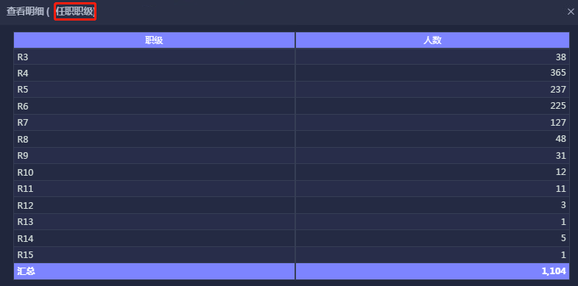

5.员工总数 |  | 当前时点在职人数（排除脏数据、虚拟利润中心） | 新系统-员工基础信息管理-人员信息列表


6.学历分布 |  | 当前时点在职人数（排除脏数据、虚拟利润中心） | 新系统-员工基础信息管理-人员信息列表


7.资源池底线数（资源池在岗人数*20%+空岗人数） |  | 当前时点在职人数（排除脏数据、虚拟利润中心） | 老家园-bjrun-p_post a, p_user b, p_dept c where dept_duty LIKE '%资源池%'

